4積み上げDB
[４]積み上げベースの排出原単位

Scope1〇 Scope2〇
Scope3(上流)【Cat01●｜Cat02●｜Cat03●｜Cat04〇｜Cat05〇｜Cat06〇｜Cat07〇｜Cat08〇】
Scope3(下流)【Cat09〇｜Cat10〇｜Cat11〇｜Cat12〇｜Cat13〇｜Cat14〇｜Cat15〇】

＜排出原単位について＞
カテゴリ1における排出量等の算定のための排出原単位としては、積み上げベースと産業連関表ベースの双方の排出原単位を用いることができます。
なお、下表に示す通り、積み上げベースと産業連関表ベースの排出原単位には、それぞれメリット・デメリットがあるため、それらの性質を十分に理解した上で、下図に示すディシジョンツリーに基づき、これらを併用することが望ましいです。

 | 積み上げベースと産業連関表ベースの排出原単位のメリット・デメリット
 |  | メリット | デメリット
 | 積み 上げ ベース | ◎ライフサイクルの各段階で投入した資源・エネルギー（インプット）と排出物（アウトプット）を詳細に収集・集計しているため、高精度。 | ●ライフサイクルに含まれるプロセスは非常に複雑であり、積み上げ法により排出原単位を作成するには多大な労力が必要。
 |  | ◎現実のプロセスに対応しており、データの代表性も高い。 | ○網羅的な整備が難しいため必要な原単位が存在しない可能性あり。
 | 産業連関表 ベース | ◎社会に存在するすべての財・サービスの生産に伴う直接・間接的な排出量を把握することが可能。 | ◎産業連関表では社会に存在するすべての財・サービスを400種類にまとめて分類しており、一つの部門に該当する商品やサービスは複数存在することが多く、原単位はそうした多種の製品の平均的な単位生産額あたりの排出量を示しており、詳細な分析は困難。
 |  | ○社会に存在するすべての財・サービスの排出量を把握しているため必要な原単位を入手可能。
 | ※ ●：原単位作成者の視点、○：原単位使用者の視点、◎：原単位作成者・使用者共通の視点

活動量は物量か？
金額か？
活動量の分類に合致する
排出原単位が存在するか？
[4]
積み上げベース
の排出原単位
を使用（→P.6）
[5]
産業連関表ベース
②金額ベースの
排出原単位
を使用（→P.7）
[5]
産業連関表ベース
①物量ベースの
排出原単位
を使用（→P.7）
物量
金額
はい
いいえ
【物量】の
原単位がない

○積み上げベースの排出原単位
積み上げベースの排出原単位として、「IDEA(Inventory Database for Environmental Analysis)」を使用することができます。

5産連表DB
[５]産業連関表ベースの排出原単位（1/2）

Scope1〇 Scope2〇
Scope3(上流)：Cat01●｜Cat02●｜Cat03●｜Cat04●｜Cat05●｜Cat06●｜Cat07●｜Cat08〇
Scope3(下流)：Cat09〇｜Cat10〇｜Cat11〇｜Cat12〇｜Cat13〇｜Cat14〇｜Cat15〇

＜排出原単位について＞
カテゴリ1における排出量等の算定のための排出原単位としては、積み上げベースと産業連関表ベースの双方の排出原単位を用いることができます。

なお、下表に示す通り、積み上げベースと産業連関表ベースの排出原単位には、それぞれメリット・デメリットがあるため、それらの性質を十分に理解した上で、下図に示すディシジョンツリーに基づき、これらを併用することが望ましいです。

 | 積み上げベースと産業連関表ベースの排出原単位のメリット・デメリット(再掲)
 |  | メリット |  | デメリット
 | 積み上げ ベース | ◎ライフサイクルの各段階で投入した資源・エネルギー（インプット）と排出物（アウトプット）を詳細に収集・集計しているため、高精度。 |  | ●ライフサイクルに含まれるプロセスは非常に複雑であり、積み上げ法により排出原単位を作成するには多大な労力が必要。
 |  | ◎現実のプロセスに対応しており、データの代表性も高い。 |  | ○網羅的な整備が難しいため必要な原単位が存在しない可能性あり。
 | 産業連関表 ベース | ◎社会に存在するすべての財・サービスの生産に伴う直接・間接的な排出量を把握することが可能。 |  | ◎産業連関表では社会に存在するすべての財・サービスを400種類にまとめて分類しており、一つの部門に該当する商品やサービスは複数存在することが多く、原単位はそうした多種の製品の平均的な単位生産額あたりの排出量を示しており、詳細な分析は困難。
 |  | ○社会に存在するすべての財・サービスの排出量を把握しているため必要な原単位を入手可能。
 | ※ ●：原単位作成者の視点、○：原単位使用者の視点、◎：原単位作成者・使用者共通の視点
活動量は物量か？
金額か？
活動量の分類に合致する
排出原単位が存在するか？
[4]
積み上げベース
の排出原単位
を使用（→P.6）
[5]
産業連関表ベース
②金額ベースの
排出原単位
を使用（→P.7）
[5]
産業連関表ベース
①物量ベースの
排出原単位
を使用（→P.7）
物量
金額
はい
いいえ
【物量】の
原単位がない

算定者が既に把握している活動量に合致する排出原単位が存在せず、産業連関表ベースの排出原単位を使用する場合には、日本標準商品分類等を参考に、排出原単位が存在する当該活動が含まれる上位項目を特定し、その上位項目の排出原単位を使用してください。

 | （例１）産業連関表の品目別国内生産額表にて分類を確認する方法。
 | 「液晶テレビ」に完全に一致する排出原単位は排出原単位データベースにない。そこで「グローバルサプライチェーンを考慮した環境負荷原単位」のもととなる「産業連関表による環境負荷原単位データブック（3EID）」の「（2）環境負荷原単位と品目別国内生産額との対応表（2005年度版）」（http://www.cger.nies.go.jp/publications/report/d031/jpn/page/document_file.htm）のエクセルの列「品目名」にて「液晶テレビ」をキーワード検索。検索結果の列「列部門名」の「ラジオ・テレビ受信機」の排出原単位を使用する。
 | （例２）日本標準商品分類にて分類を確認する方法。
 | 「ビタミン剤」に完全に一致する排出原単位は排出原単位データベースにはない。そこで「日本標準商品分類」（http://www.e-stat.go.jp/SG1/htoukeib/htoukeib.do）にて「ビタミン剤」をキーワード検索。検索結果「ビタミン剤」をクリックすると表示される詳細情報（日本標準商品分類 > 生活・文化用品 > 医薬品及び関連製品 > 代謝性医薬品 > ビタミン剤）の上位分類「医薬品及び関連製品」に近い「医薬品」の排出原単位を使用する。

 | （例３）平成12-17-23年接続産業連関表（－総合解説編－） 第３部 にて分類を確認する方法。
 | 「ビタミン剤」に完全に一致する排出原単位は排出原単位データベースにはない。そこで「平成12-17-23年接続産業連関表（－総合解説編－） 第３部」（https://www.soumu.go.jp/main_content/000680593.pdf）にて「ビタミン剤」をキーワード検索。208ページ 部門名称「医薬品」の品目例示に「ビタミン剤」があることから「医薬品」の排出原単位を使用する。

①物量ベースの排出原単位＜事務局＞
この排出原単位は、後述する②金額ベースの排出原単位（生産段階・卸小売段階の合算値）に対して、産業連関表の付帯表である「部門別品目別国内生産額表」における単価データを乗じ、物量換算しています。ただし、単価データの存在しない部門については、物量換算していません。この場合、②の原単位を適用してください。

②金額ベースの排出原単位＜事務局＞
国立環境研究所：産業連関表によるグローバルサプライチェーンを考慮した環境負荷原単位における購入者価格原単位より算出しています。この排出原単位は、「内生部門計（生産者）」、「内生部門計（卸売）」及び「内生部門計（小売）」の合算値を用いています。なお、時間的適合性の観点からは、デフレータ等に基づき物価変動の影響を軽減することも有効と考えられます。なお、金額ベースの排出原単位について、この価格には消費税が含まれています。また、カテゴリ4の輸送に関する排出量等の算定のために、列コード「711101～717101」の排出原単位を使用することができます。 生産者価格ベースと購入者価格ベースには以下のような違いがあります。 ・生産者価格ベース：生産者が出荷する段階での販売価格。算定事業者が生産者から直接購入する場合に使用する。 ・購入者価格ベース：消費者が購入する段階での流通コストを含んだ価格。算定事業者が商社/小売等を介して購入する場合に使用する。

表5-1. 産業連関表ベースの排出原単位（GLIO：2005年表）
No. | 列コード | 部門名 | ①物量ベースの 排出原単位 |  | ②金額ベースの排出原単位 |  | （参考）単価
 |  |  |  |  | 生産者価格ベース | 購入者価格ベース | （品目別生産額表2005より）
 |  |  |  |  |  | （内生部門計：輸送除く）
 |  |  | GHG排出原単位(I-A)-1 |  | GHG排出原単位(I-A)-1 | GHG排出原単位(I-A)-1
 |  |  | t-CO2eq/○○ |  | t-CO2eq/百万円 | t-CO2eq/百万円 | 百万円/○○
1 | 11101 | 米 | - |  | 6.26 | 5.37 | -
2 | 11102 | 麦類 | - |  | 6.04 | 5.10 | -
3 | 11201 | いも類 | - |  | 3.80 | 2.85 | -
4 | 11202 | 豆類 | - |  | 5.52 | 4.69 | -
5 | 11301 | 野菜 | - |  | 4.48 | 3.28 | -
6 | 11401 | 果実 | - |  | 3.64 | 2.66 | -
7 | 11501 | 砂糖原料作物 | - |  | 4.36 | 3.98 | -
8 | 11502 | 飲料用作物 | - |  | 12.76 | 9.47 | -
9 | 11509 | その他の食用耕種作物 | - |  | 7.56 | 6.06 | -
10 | 11601 | 飼料作物 | - |  | 10.02 | 9.72 | -
11 | 11602 | 種苗 | - |  | 4.36 | 3.55 | -
12 | 11603 | 花き・花木類 | - |  | 8.08 | 5.35 | -
13 | 11609 | その他の非食用耕種作物 | - |  | 4.45 | 3.99 | -
14 | 12101 | 酪農 | - |  | 12.19 | 11.11 | -
15 | 12102 | 鶏卵 | - |  | 8.54 | 7.09 | -
16 | 12103 | 肉鶏 | - |  | 10.14 | 9.56 | -
17 | 12104 | 豚 | - |  | 9.81 | 8.85 | -
18 | 12105 | 肉用牛 | - |  | 15.43 | 14.24 | -
19 | 12109 | その他の畜産 | - |  | 6.25 | 4.26 | -
20 | 13101 | 獣医業 | - |  | 1.59 | 1.59 | -
21 | 13102 | 農業サービス（除獣医業） | - |  | 3.53 | 3.53 | -
22 | 21101 | 育林 | - |  | 0.50 | 0.50 | -
23 | 21201 | 素材 | - |  | 1.98 | 1.76 | -
24 | 21301 | 特用林産物（含狩猟業） | - |  | 5.69 | 4.37 | -
25 | 31101 | 海面漁業 | - |  | 9.68 | 7.28 | -
26 | 31104 | 海面養殖業 | - |  | 5.16 | 3.97 | -
27 | 31201 | 内水面漁業・養殖業 | - |  | 6.16 | 4.30 | -
28 | 61101 | 金属鉱物 | 0.539 | 含有量t | 7.95 | 7.14 | 0.06718 | 含有量t
29 | 62101 | 窯業原料鉱物 | 0.00653 | t | 8.07 | 5.99 | 0.000798 | t
30 | 62201 | 砂利・採石 | 0.0118 | t | 5.86 | 3.32 | 0.001978 | t
31 | 62202 | 砕石 | 6.69 | 千t | 5.70 | 3.78 | 1.152 | 千t
32 | 62909 | その他の非金属鉱物 | 0.097 | t | 9.89 | 8.04 | 0.009672 | t
33 | 71101 | 石炭・原油・天然ガス | 0.168 | t | 8.06 | 7.56 | 0.02075 | t
34 | 111101 | と畜（含肉鶏処理） | 6.04 | t | 10.51 | 7.75 | 0.5366 | t
35 | 111201 | 肉加工品 | 9.60 | t | 6.74 | 5.38 | 1.317 | t
36 | 111202 | 畜産びん・かん詰 | 3.46 | t | 4.25 | 3.06 | 0.6153 | t
37 | 111203 | 酪農品 | 1.71 | kl | 7.72 | 6.18 | 0.2090 | kl
38 | 111301 | 冷凍魚介類 | 3.13 | t | 5.68 | 4.55 | 0.5051 | t
39 | 111302 | 塩・干・くん製品 | 5.86 | t | 5.25 | 3.77 | 0.9175 | t
40 | 111303 | 水産びん・かん詰 | 6.02 | t | 4.97 | 3.53 | 0.9740 | t
41 | 111304 | ねり製品 | 3.01 | t | 4.48 | 3.69 | 0.6019 | t
42 | 111309 | その他の水産食品 | 5.02 | t | 4.00 | 3.27 | 1.085 | t
43 | 111401 | 精穀 | 1.73 | t | 5.11 | 4.26 | 0.3128 | t
44 | 111402 | 製粉 | 0.922 | t | 10.73 | 8.52 | 0.08361 | t
45 | 111501 | めん類 | 3.57 | t | 5.11 | 4.13 | 0.6280 | t
46 | 111502 | パン類 | 3.91 | t | 4.15 | 3.54 | 0.8327 | t
47 | 111503 | 菓子類 | 4.89 | t | 3.86 | 3.26 | 1.098 | t
48 | 111601 | 農産びん・かん詰 | 2.11 | t | 4.62 | 3.22 | 0.3660 | t
49 | 111602 | 農産保存食料品（除びん・かん詰） | 1.78 | t | 3.33 | 2.57 | 0.3946 | t
50 | 111701 | 砂糖 | 1.102 | t | 8.19 | 5.85 | 0.1253 | t
51 | 111702 | でん粉 | 0.514 | t | 11.87 | 9.07 | 0.04229 | t
52 | 111703 | ぶどう糖・水あめ・異性化糖 | 0.748 | t | 11.49 | 9.15 | 0.06272 | t
53 | 111704 | 植物油脂 | 0.948 | t | 11.42 | 9.22 | 0.08062 | t
54 | 111705 | 動物油脂 | 0.743 | t | 8.47 | 7.31 | 0.08545 | t
55 | 111706 | 調味料 | 2.22 | t | 4.10 | 3.39 | 0.4881 | t
56 | 111901 | 冷凍調理食品 | 2.47 | t | 5.00 | 3.90 | 0.4159 | t
57 | 111902 | レトルト食品 | 3.57 | t | 4.75 | 3.83 | 0.6697 | t
58 | 111903 | そう菜・すし・弁当 | - |  | 4.35 | 3.51 | -
59 | 111904 | 学校給食（国公立）★★ | - |  | 3.55 | - | -
60 | 111905 | 学校給食（私立）★ | - |  | 3.59 | - | -
61 | 111909 | その他の食料品 | 1.76 | t | 5.42 | 4.21 | 0.2807 | t
62 | 112101 | 清酒 | - |  | 2.80 | 2.24 | -
63 | 112102 | ビール | - |  | 1.83 | 1.60 | -
64 | 112103 | ウィスキー類 | - |  | 2.16 | 1.85 | -
65 | 112109 | その他の酒類 | - |  | 2.60 | 2.12 | -
66 | 112901 | 茶・コーヒー | 9.35 | t | 4.14 | 3.52 | 2.075 | t
67 | 112902 | 清涼飲料 | 0.760 | kl | 3.20 | 2.63 | 0.2007 | kl
68 | 112903 | 製氷 | 0.118 | t | 4.95 | 4.08 | 0.02183 | t
69 | 113101 | 飼料 | 0.445 | t | 9.45 | 7.76 | 0.04623 | t
70 | 113102 | 有機質肥料（除別掲） | 0.149 | t | 5.22 | 4.15 | 0.02780 | t
71 | 114101 | たばこ | - |  | 0.89 | 0.89 | -
72 | 151101 | 紡績糸 | 4.00 | t | 6.35 | 5.30 | 0.6014 | t
73 | 151201 | 綿・スフ織物（含合繊短繊維織物） | 1.54 | 千m2 | 7.36 | 6.14 | 0.2002 | 千m2
74 | 151202 | 絹・人絹織物（含合繊長繊維織物） | 3.27 | 千m2 | 6.92 | 5.57 | 0.4438 | 千m2
75 | 151203 | 毛織物・麻織物・その他の織物 | 7.43 | 千m2 | 6.66 | 5.46 | 1.050 | 千m2
76 | 151301 | ニット生地 | 4.77 | t | 5.33 | 4.97 | 0.8792 | t
77 | 151401 | 染色整理 | - |  | 9.47 | 9.47 | -
78 | 151901 | 綱・網 | 4.22 | t | 5.54 | 4.50 | 0.6946 | t
79 | 151902 | じゅうたん・床敷物 | 5.86 | 千m2 | 6.06 | 4.78 | 0.8909 | 千m2
80 | 151903 | 繊維製衛生材料 | - |  | 4.18 | 3.55 | -
81 | 151909 | その他の繊維工業製品 | 3.19 | t | 5.68 | 5.13 | 0.5453 | t
82 | 152101 | 織物製衣服 | 0.01198 | 着 | 4.01 | 3.23 | 0.002451 | 着
83 | 152102 | ニット製衣服 | 0.0523 | デカ | 4.64 | 3.46 | 0.009127 | デカ
84 | 152209 | その他の衣服・身の回り品 | 0.681 | 千点 | 4.58 | 3.35 | 0.1199 | 千点
...

8廃棄物【種類・処理方法別】
...
 | 輸送段階 | ＜焼却、埋立＞トンキロ法の考え方に基づき、 2トントラックにより、積載率50％、片道100 kmの条件により輸送を行うと仮定して排出係数を算定しました。 ＜リサイクル＞改良トンキロ法の考え方に基づき廃棄物種類別に算定しました。輸送手段は関係者へのヒアリングにより設定、片道の輸送距離は環境省資料（出典2）から都道府県内および都道府県間の廃棄物の移動量で各々の輸送距離の加重平均をとることにより設定しました。

 | リサイクル準備段階 | SuMPO環境ラベルプログラムの考え方に基づき、リサイクル準備段階を原単位として算定しました。

 | どの排出係数を用いるかは、廃棄物の処理方法、輸送段階を含むかどうかで変わってきます。 以下の簡易フローチャートでは、どの表の数値を利用したら良いか、簡易的に指し示しています。

廃棄物の処理方法は
焼却・埋立処理か？リサイクルか？
廃棄物の輸送段階を
含むか？ 含まないか？
表8-1
表8-3
廃棄物輸送含まないリサイクルの排出原単位
表8-2
焼却・埋立処理
リサイクル
含む
含まない
廃棄物の輸送段階を
含むか？ 含まないか？
表8-3
廃棄物輸送含むリサイクルの排出原単位
含む
含まない
スタート
 | 目的別の表選択のための簡易フローチャート

排出量の計算は、廃棄物の重量を基に以下のように計算します。 計算例1： 廃棄物の種類…一般廃棄物 廃プラスチック類 輸送の要否…輸送を含む 廃棄物の重量…1.2 t 処理方法…焼却処理 簡易フローチャートにより、利用する排出係数は、表8-1を利用することが分かります。 排出量 ＝ 「輸送による排出量」 + 「廃棄物処理による排出量」 ＝ 1.2 t × 0.0472 （tCO2/t） + 1.2t × 「IDEA原単位（851612201, 焼却処理サービス, 一般廃棄物, 廃プラスチック）」（tCO2/t） ※SHK制度に基づく排出原単位（焼却処理）を用いて算定することも可能です。 計算例2： 廃棄物の種類…廃酸 輸送の要否…輸送を含む 廃棄物の重量…20 t 処理方法…リサイクル 簡易フローチャートにより、利用する排出係数は、表8-3の廃棄物輸送含むリサイクルの排出原単位を利用することがわかります。 排出量 ＝ 「輸送による排出量」 + 「リサイクル処理による排出量」 ＝ 20 t × 0.0141 （tCO2/t） + 20 t × 0.00638 （tCO2/t）
...

9廃棄物【種類別】
...
 | 表9. 廃棄物種類別の排出原単位
 | 動物のふん尿 |  | 0.0795 | 0.0776
 | 動物の死体 |  | 0.1422 | 0.1166
 | ばいじん |  | 0.0489 | 0.0103
 | 液晶・プラズマテレビ |  | 0.1660 | 0.1459
 | 冷蔵庫・冷凍庫 |  | 0.1179 | 0.0978
 | 洗濯機・衣類乾燥機 |  | 0.0695 | 0.0494
 | エアコン |  | 0.0736 | 0.0535
 | パソコン・モニタ |  | 0.0644 | 0.0476

出典1 燃えがら～ばいじん ： |  | 環境省「産業廃棄物の排出及び処理状況等（平成22年度実績）」
：
出典2 液晶・プラズマテレビ～ パソコン・ディスプレイ |  | 焼却、埋立処理が想定されないため、国内リサイクルの原単位と同一とする。

出典3 廃棄物輸送段階（リサイクル） ： |  | 環境省「平成25年度廃棄物の広域移動対策検討調査及び廃棄物等循環利用量実態調査報告書」
 |  | 表2 産業廃棄物の広域移動量（中間処理目的）
 | 注1 ： | 飼料化・肥料化の処理実績が不明のため、動植物性残渣のリサイクル処理の排出原単位を飼料化・肥料化の排出原単位の平均値として、廃棄物種類の排出原単位を算出している。

bSimaProの使用方法
...
Scope1〇 Scope2〇
Scope3(上流)：Cat01●｜Cat02●｜Cat03〇｜Cat04●｜Cat05●｜Cat06●｜Cat07○｜Cat08〇
Scope3(下流)：Cat09●｜Cat10〇｜Cat11〇｜Cat12●｜Cat13〇｜Cat14〇｜Cat15〇

＜SimaProについて＞
様々なデータベースが標準搭載されているLCAソフトウェアです。無償のデモ版が公開されており、本マニュアルではデモ版を利用して1プロセスのGHG排出量の算出を行う手順を示しています。

【SimaProの使用手順】
１
２
3. ネットワークを選択して
計算設定画面へ
 | https://tco2.com/app/com/page/SimaProDemo_doInit.action
 | にアクセスし、ユーザー登録後デモ版をダウンロードする

プロジェクトを
選択して開く

2. 算定するプロセスを選択

1. プロセスを選択

３
４

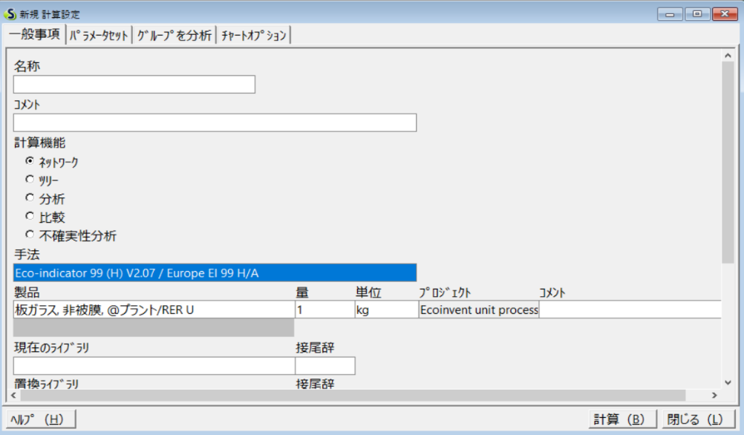

2．選択
手法をダブルクリック

1. IPCC 2007 GWP 100aを選択

５
６

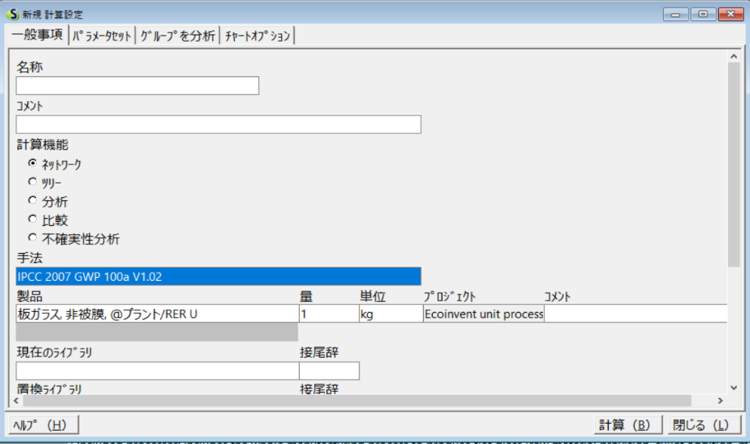

手法にIPCCがセットされていることを確認し、計算を選択
影響評価のタブに切り替える

算出されたGHG排出量

bICEの使用方法
...
Scope1〇 Scope2〇
Scope3(上流)：Cat01●｜Cat02●｜Cat03〇｜Cat04●｜Cat05●｜Cat06●｜Cat07○｜Cat08〇
Scope3(下流)：Cat09●｜Cat10〇｜Cat11〇｜Cat12●｜Cat13〇｜Cat14〇｜Cat15〇

＜Inventory of Carbon and Energyについて＞
建築資材に特化したデータベースで、Excelファイル形式で配布されています。 入手には名前、メールアドレス、業種の登録が必要です。本マニュアルではExcelファイルの入手方法及び、GHGの記載箇所を示しています。

【Inventory of Carbon and Energyの使用手順】
１
２
 | http://www.circularecology.com/embodied-energy-and-carbon-footprint-database.htmlにアクセス
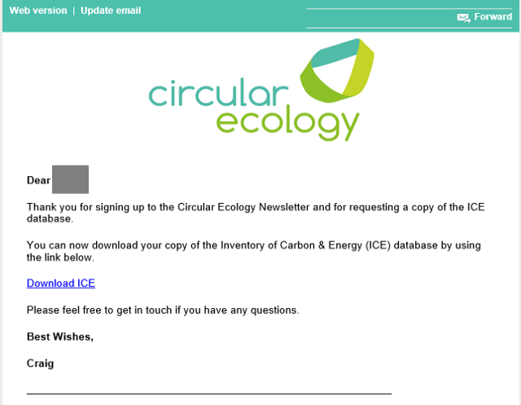

入力したメールアドレス宛にダウンロードリンクが記載されたメールが届くので、Download ICEを選択してExcelファイルをダウンロードする

フォームに必要事項を記入し、Downloadを選択

３
４
GHGの場合は
この列の値を利用する

SUMMARY TABLE
シートを選択

bEPDの使用方法
...
Scope1〇 Scope2〇
Scope3(上流)：Cat01●｜Cat02●｜Cat03〇｜Cat04●｜Cat05●｜Cat06●｜Cat07○｜Cat08〇
Scope3(下流)：Cat09●｜Cat10〇｜Cat11〇｜Cat12●｜Cat13〇｜Cat14〇｜Cat15〇

＜Environmental Product Declarations （EPD）について＞
タイプⅢ環境ラベルの環境製品宣言の集合サイトで、PDFファイル形式で環境製品宣言が公開されています。 本マニュアルでは当該PDFの入手方法、及びGHG排出量の記載箇所を示しています。

【Environmental Product Declarations （EPD）の使用手順 1/2】
１
２
 | https://www.environdec.com/にアクセスする

EPDを申請した企業の所在国、申請製品のカテゴリの片方あるいは両方を選択してSearch

Search the EPD databaseを選択

３
４

Download documentsを選択

原単位を取得したい製品を選択

【Environmental Product Declarations （EPD）の使用手順 2/2】
５
６

GHGはライフサイクルの段階別に掲載されているので、製造段階までを対象とする場合には、Product以下の値を利用する

登録されたPDFファイルが表示される

【他製品環境宣言例】

 | PDFは決まったフォーマットで作成されておらず、以下の例で示すようにEPDごとにPDFファイル内でGHG排出量を探す必要があります。

 | カテゴリ：Machinery & equipment | カテゴリ：Chemical products
 | 製品名：EPD OTIS Gen2 Life® | 製品名：Heramid® A PA66
...

bBase Carboneの使用方法
...
Scope1〇 Scope2〇
Scope3(上流)：Cat01●｜Cat02●｜Cat03〇｜Cat04●｜Cat05●｜Cat06●｜Cat07○｜Cat08〇
Scope3(下流)：Cat09●｜Cat10〇｜Cat11〇｜Cat12●｜Cat13〇｜Cat14〇｜Cat15〇

＜Base Carboneについて＞
総合的なデータベースです。掲出係数はスコープ1、2、3毎にカテゴリ分けされています。利用には無料の会員登録が必要です。 本マニュアルではGHG排出量の抽出方法を示しています。

【Base Carboneの使用手順 1/2】
１
２
 | http://www.bilans-ges.ademe.fr/en/accueil/authentification にアクセスし、アカウントを作成する

登録したE-mail、パスワードを入力して選択

サイト右のCONSULT DATAを選択

３
４
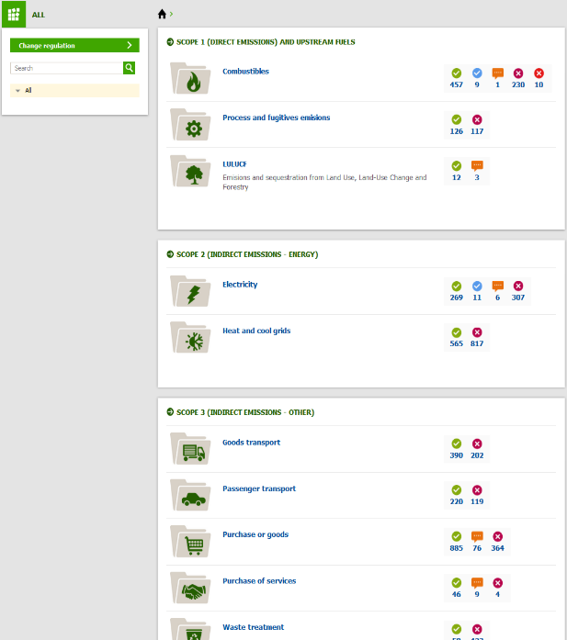

全件を表示する場合は
何も入力せずに
虫眼鏡のアイコンを選択

Allを選択

特定のプロセスの原単位を確認する場合にはカテゴリ名を選択

５
６

Valid genericを選択すると、現在有効なプロセスのみにフィルタリングがなされる
 |  | （中略）

Unit内の kgCO2e/単位
だけにチェックを入れる

【Base Carboneの使用手順 2/2】

７
８

Show detailsを選択するとGHGの詳細が確認できる

kgCO2e/単位 に該当するプロセスのみが表示される

bopenLCANexusの使用方法
...
Scope1〇 Scope2〇
Scope3(上流)：Cat01●｜Cat02●｜Cat03〇｜Cat04●｜Cat05●｜Cat06●｜Cat07○｜Cat08〇
Scope3(下流)：Cat09●｜Cat10〇｜Cat11〇｜Cat12●｜Cat13〇｜Cat14〇｜Cat15〇

＜openLCA+Nexusについて＞
無償で利用可能なLCAソフトウェアです。データベースは無償で公開されているものと別途購入が必要なものがあります。 本マニュアルではopenLCAの入手、データベースの入手、GHG排出量の算出手順まで示しています。

【openLCA+Nexusの使用手順 1/3】
１
２
 | ソフトウェアの入手方法
 | http://www.openlca.org/form/
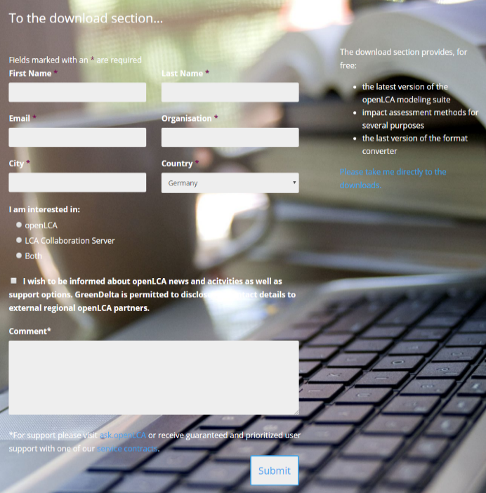

zip-archive形式を選択

全てを入力してSubmitまたはPlease take me directlyを選択

３
４
1.ELCDとmethodを選択しformatをopenLCA 1.8-1.10に変更してDownload
 | データベースの入手方法 | 本マニュアルではELCDとopenLCAmethodを入手します
 | https://nexus.openlca.org/register

2. チェックを入れる

データベースのダウンロード用にアカウントを作成

５
６
 |  | ELCDのデータベースをインポートします

1.ZIPファイルを解凍し、openLCA.exeを実行

ELCDを選択し、開く

2.Database→Restore databaseを選択

【openLCA+Nexusの使用手順 2/3】
７
８
 |  | openLCAの手法をインポートします

1.File→Importでインポート画面を開く

Navigationにelcdの名前が出てくるのでダブルクリックで開く

2.Import entire databaseを選択してNext

９
１０
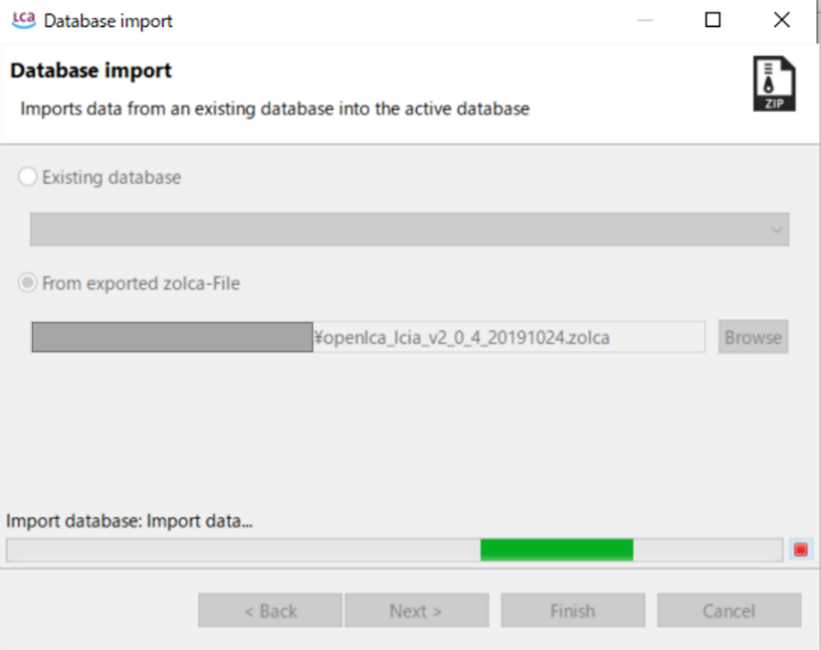
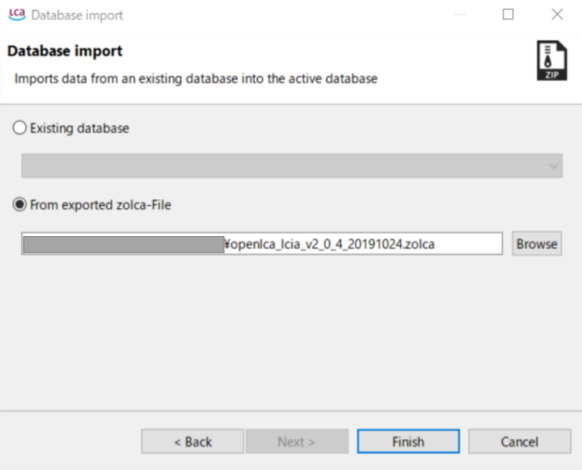
1.From exported zolca-Fileをチェックして、BrowseしopenLCA_lcia...を選択

Importが始まるのでしばらく待機

2.Finishで次へ

1.算定したいプロセスを選択

何も変更せずFinishを選択

2.Create product systemを選択

Systemプロセスが作成されるので、再度Calculateを選択
プルダウンからIPCC 2013 GWP 100aを選択

Finishを選択

【openLCA+Nexusの使用手順 3/3】

Impact analysisを選択
この値がGHG排出量である

bEco-Profilesの使用方法
...
Scope1〇 Scope2〇
Scope3(上流)：Cat01●｜Cat02●｜Cat03〇｜Cat04●｜Cat05●｜Cat06●｜Cat07○｜Cat08〇
Scope3(下流)：Cat09●｜Cat10〇｜Cat11〇｜Cat12●｜Cat13〇｜Cat14〇｜Cat15〇

＜Eco-Profiles of the European Plastics Industryについて＞
無償で利用可能なデータベースです。プラスチック系樹脂とその合成に必要な原料などのLCIデータが公開されています。特性化結果については付属の報告書を確認することで得る事が出来ます。本使用方法では報告書を確認して排出原単位を得るところまでを示しています。

【Eco-Profiles of the European Plastics Industryの使用手順】
１
２
 | データへのアクセス方法方法
 | http://www.plasticseurope.org/en/resources/eco-profiles
プロセスはその製造方法がフローチャートで示されている

関連するフローが表示される

青色のフローをクリック

右下の矢印をクリックするとZipファイルがダウンロードされる

３
４
 |  | ダウンロードしたファイルを解凍

プロセスによってファイル構成は異なる

PDFを開きます。詳細版と概要版があり、GHG排出量はどちらにも記載されている
OKを選択してダウンロード

５
PDF中にGHGが記載されている

関連するプラスチックについてもGHG排出量を確認することが出来る

bGreenBookLiveの使用方法
...
Scope1〇 Scope2〇
Scope3(上流)：Cat01●｜Cat02●｜Cat03〇｜Cat04●｜Cat05●｜Cat06●｜Cat07○｜Cat08〇
Scope3(下流)：Cat09●｜Cat10〇｜Cat11〇｜Cat12●｜Cat13〇｜Cat14〇｜Cat15〇

＜Green Book Liveについて＞
無償で利用可能なデータベースです。第三者認証機関のBRE Globalが提供しており、環境負荷低減製品やサービスの環境負荷原単位を閲覧することができます。

【Green Book Liveの使用手順】
１
２
 | HPにアクセスする
 | https://www.greenbooklive.com/index.jsp

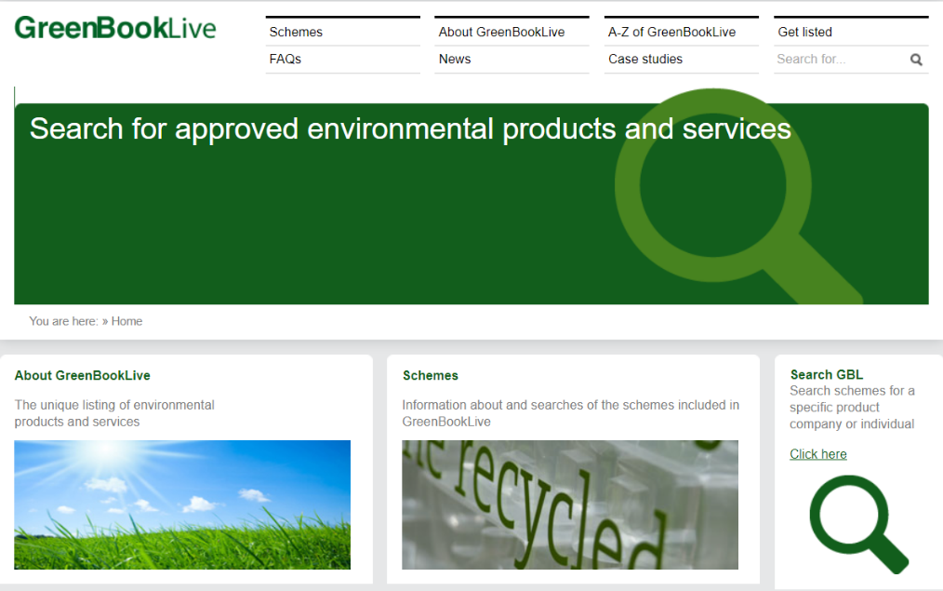

Click hereをクリックする
Environmental Profilesをクリックする

３
４
ページ下部のSearchのScheme Versionを2008にしてSearchをクリックする

検索結果から閲覧したい項目のMoreを選択する

５
６
閲覧したい項目のAppendix No.を選択し、原単位の記載があるPDFのページを開く
閲覧したい項目からMoreを選択する

7
PDFの2ページ目に原単位の記載がある

